상품제안서
데일리 포토글라스 310ml | 상품코드: S12233

 |  |  |  |  |  |  | 02-713-8555 | www.synergygift.co.kr
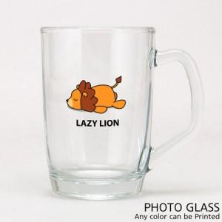

【상세/제작정보】

【인쇄/포장옵션】 | 풀칼라 / 끈 케이스

【공급단가】 | 수량 | 100~ | 300~ | 500~ | 1,000~ | 2,000~
*VAT별도 | 단가 | 5,880원 | 5,660원 | 5,450원 | 5,230원 | 5,100원

【상품 URL】 | https://www.synergygift.co.kr:443/src/goods_detail.php?gdno=16029

